상품제안서
알리오 아이클립 2.0 USB 메모리 8GB | 상품코드: F30366

 |  |  |  |  |  |  | 02-412-0044 | www.easy1.co.kr
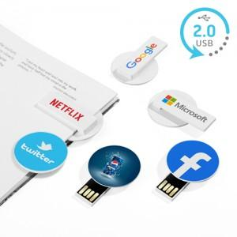

【상세/제작정보】

【인쇄/포장옵션】 | 레이저, 풀칼라, 기타 / 포장지포장

【공급단가】 | 수량 | 100~ | 300~ | 500~ | 1,000~ | 3,000~
*VAT별도 | 단가 | 3,630원 | 3,570원 | 3,490원 | 3,400원 | 3,340원

【상품 URL】 | http://www.easy1.co.kr/src/goods_detail.php?gdno=30366

